Аналитический отчет
Отчет | Названия столбцов
 | Годовой |  | 2023-01-01 |  |  | 2023-02-01 |  |  | 2023-03-01 |  |  | 2023-04-01 |  |  | 2023-05-01 |  |  | 2023-06-01 |  |  | 2023-07-01 |  |  | 2023-08-01 |  |  | 2023-09-01 |  |  | 2023-10-01 |  |  | 2023-11-01 |  |  | 2023-12-01
Названия строк | База для пролонгации (сумма, Год) | Коэффициент 1 (Год) | База для пролонгации (кол-во) | База для пролонгации (сумма) | Коэффициент 1 | База для пролонгации (кол-во) | База для пролонгации (сумма) | Коэффициент 1 | База для пролонгации (кол-во) | База для пролонгации (сумма) | Коэффициент 1 | База для пролонгации (кол-во) | База для пролонгации (сумма) | Коэффициент 1 | База для пролонгации (кол-во) | База для пролонгации (сумма) | Коэффициент 1 | База для пролонгации (кол-во) | База для пролонгации (сумма) | Коэффициент 1 | База для пролонгации (кол-во) | База для пролонгации (сумма) | Коэффициент 1 | База для пролонгации (кол-во) | База для пролонгации (сумма) | Коэффициент 1 | База для пролонгации (кол-во) | База для пролонгации (сумма) | Коэффициент 1 | База для пролонгации (кол-во) | База для пролонгации (сумма) | Коэффициент 1 | База для пролонгации (кол-во) | База для пролонгации (сумма) | Коэффициент 1 | База для пролонгации (кол-во) | База для пролонгации (сумма) | Коэффициент 1
Весь отдел | 2230385.96 | 2.5629298169 | 3 | 375777.71 | 1.7016980065 | 1 | 226420 | 3.0840915114 | 2 | 278060 | 2.0400273322 | 0 | 0 | 0 | 1 | 168680 | 4.9359734408 | 0 | 0 | 0 | 0 | 0 | 0 | 0 | 0 | 0 | 1 | 137500 | 1.0286181818 | 3 | 846843.25 | 2.9583721663 | 1 | 65700 | 1.0531202435 | 1 | 131405 | 2
Васильев Артем Александрович | 199460 | 1.8460342926 | 1 | 28200 | 2.4031914894 | 0 | 0 | 0 | 1 | 171260 | 1.7542917202 | 0 | 0 | 0 | 0 | 0 | 0 | 0 | 0 | 0 | 0 | 0 | 0 | 0 | 0 | 0 | 0 | 0 | 0 | 0 | 0 | 0 | 0 | 0 | 0 | 0 | 0 | 0
Кузнецов Михаил Иванович | 0 | 0 | 0 | 0 | 0 | 0 | 0 | 0 | 0 | 0 | 0 | 0 | 0 | 0 | 0 | 0 | 0 | 0 | 0 | 0 | 0 | 0 | 0 | 0 | 0 | 0 | 0 | 0 | 0 | 0 | 0 | 0 | 0 | 0 | 0 | 0 | 0 | 0
Михайлов Андрей Сергеевич | 771435.21 | 2.7136745418 | 1 | 210015.21 | 0.96156887875 | 1 | 226420 | 2.4672732091 | 0 | 0 | 0 | 0 | 0 | 0 | 1 | 168680 | 3.9487787527 | 0 | 0 | 0 | 0 | 0 | 0 | 0 | 0 | 0 | 0 | 0 | 0 | 1 | 166320 | 4.0088985089 | 0 | 0 | 0 | 0 | 0 | 0
Попова Екатерина Николаевна | 124500 | 1 | 0 | 0 | 0 | 0 | 0 | 0 | 0 | 0 | 0 | 0 | 0 | 0 | 0 | 0 | 0 | 0 | 0 | 0 | 0 | 0 | 0 | 0 | 0 | 0 | 0 | 0 | 0 | 1 | 124500 | 1 | 0 | 0 | 0 | 0 | 0 | 0
Смирнова Ольга Владимировна | 693523.25 | 2.4350481401 | 0 | 0 | 0 | 0 | 0 | 0 | 0 | 0 | 0 | 0 | 0 | 0 | 0 | 0 | 0 | 0 | 0 | 0 | 0 | 0 | 0 | 0 | 0 | 0 | 1 | 137500 | 1.0286181818 | 1 | 556023.25 | 2.7828467605 | 0 | 0 | 0 | 0 | 0 | 0
Соколова Анастасия Викторовна | 441467.5 | 1.5464581198 | 1 | 137562.5 | 0.60991185825 | 0 | 0 | 0 | 1 | 106800 | 2.4982209738 | 0 | 0 | 0 | 0 | 0 | 0 | 0 | 0 | 0 | 0 | 0 | 0 | 0 | 0 | 0 | 0 | 0 | 0 | 0 | 0 | 0 | 1 | 65700 | 1.0531202435 | 1 | 131405 | 2

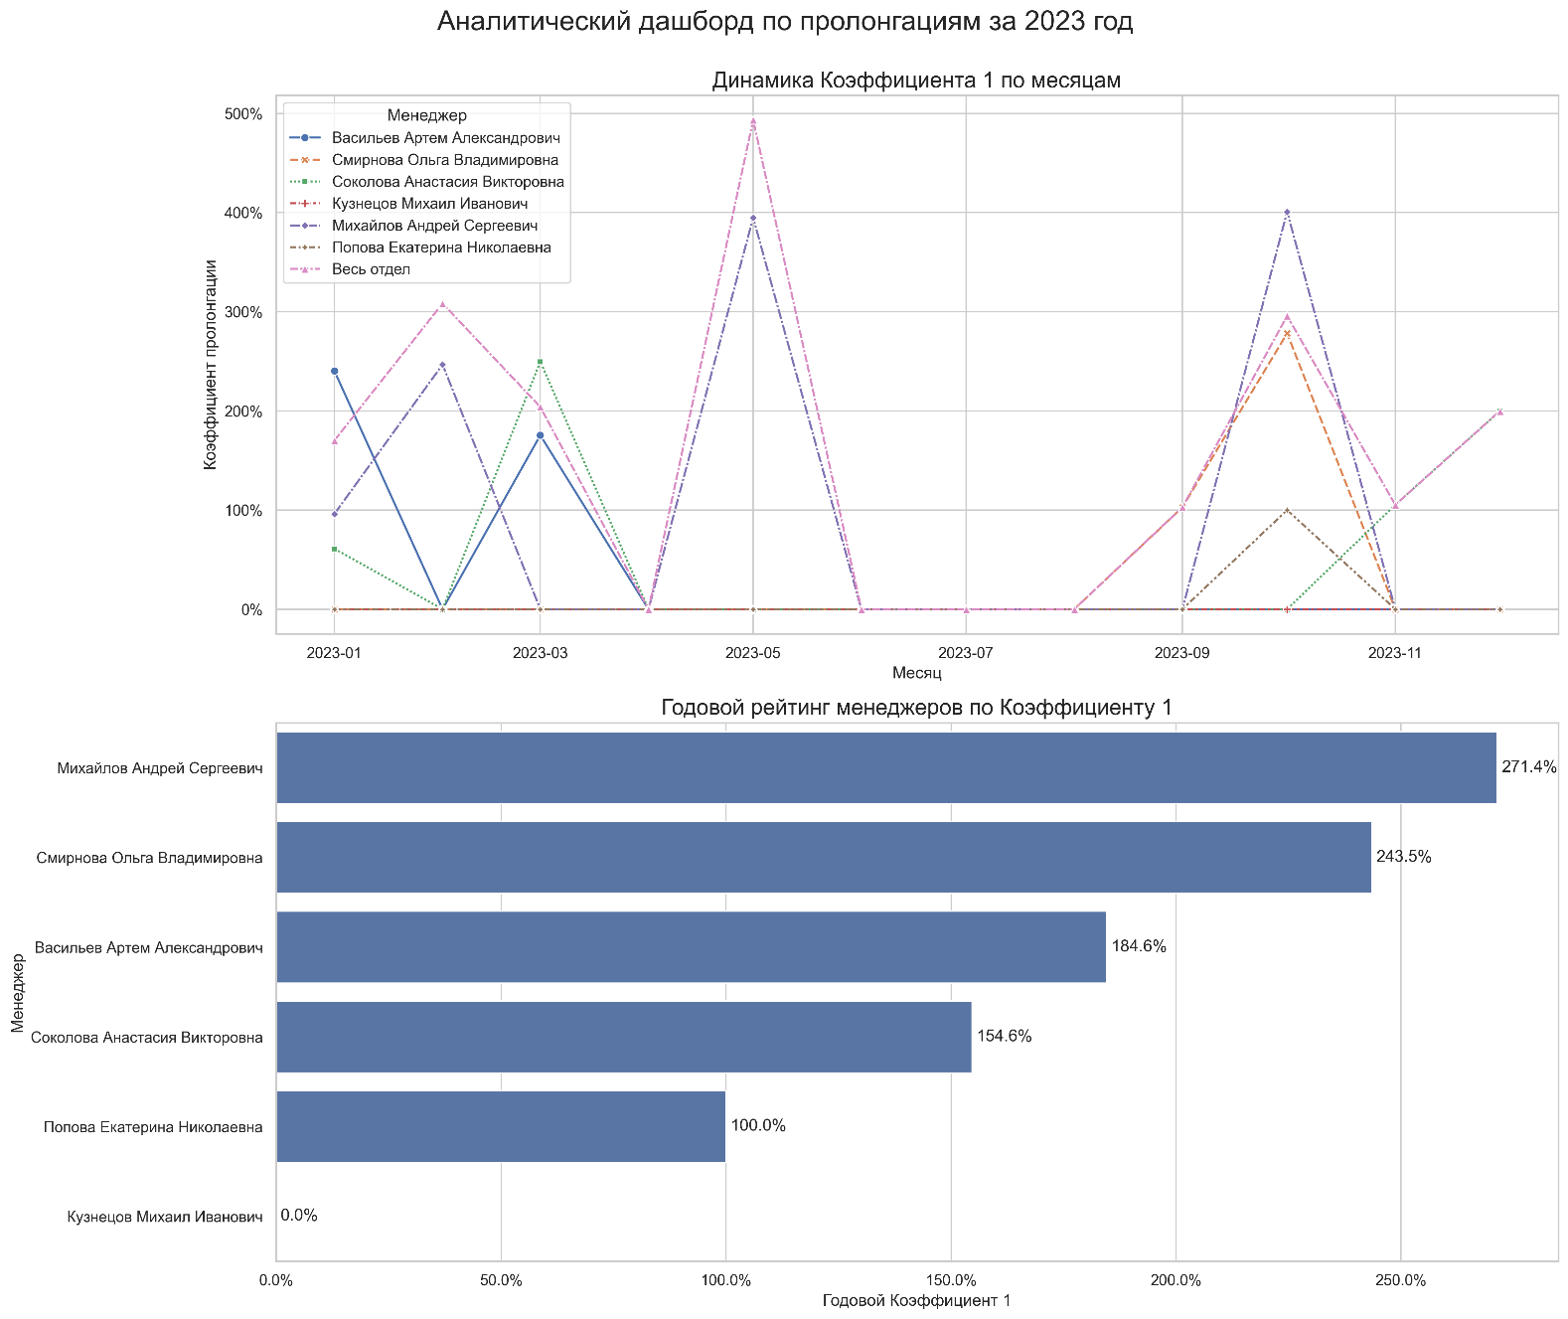
Основные Выводы
Высокая эффективность прямой пролонгации (К1). Годовой коэффициент пролонгации на первый месяц (К1) по всему отделу составил 256.29%. Это превосходный результат, который означает, что проекты после продления в среднем приносят более чем в 2.5 раза больше дохода, чем в последний месяц до пролонгации. Это свидетельствует о качественной работе менеджеров по развитию действующих клиентов.
Отсутствие "отложенных" пролонгаций (К2). Коэффициент пролонгации на второй месяц (К2) на протяжении всего года равен 0%.
- Это не является ошибкой в расчетах. В данных отсутствует сценарий, при котором клиент, не продливший договор сразу, возвращается с оплатой через месяц.
- Текущая бизнес-модель ориентирована исключительно на немедленную пролонгацию. Если клиент "уходит", он не возвращается в краткосрочной перспективе.
- Предлагается рассмотреть возможность разработки и внедрения стратегии по возвращению "ушедших" клиентов. Это может включать специальные предложения, реактивационные кампании или отдельные скрипты для менеджеров по работе с такими случаями.

Примечания
При попытке разобраться, по какой причине у менеджера Кузнецова годовой коэффициент равен 0, была вычислена база для пролонгации для каждого менеджера - общая сумма и количество проектов, которые завершились в предыдущем месяце и были кандидатами на пролонгацию. Выяснилось, что у Кузнецова и правда не закончилось ни одного проекта.

